高压接地噪音测试
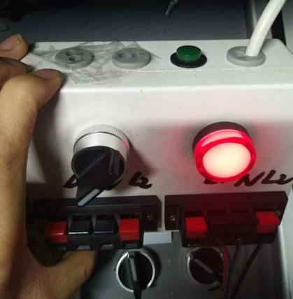 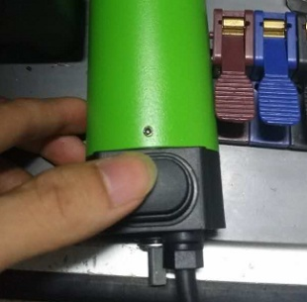 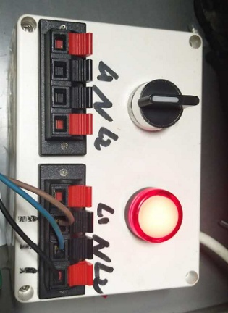 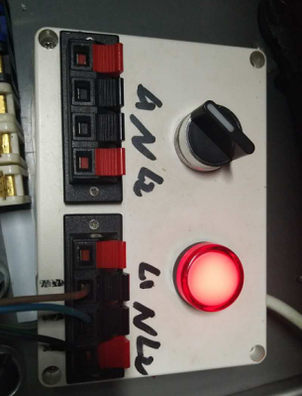
1.接线
2.低压测试电机吸合
3.检查杂音
4.测试噪音
5.高压、接地测试
DOOYA 作业指导书JS-9-1.224 C/00
适用类型：DV55B型电机 | 制程站别：高压接地噪音测试 | 人数：1 | 标准工时： | 日期：2017/10/6
作业步骤：

将电机按琴键夹颜色提示接入琴键夹，接地线接入白色琴键夹的中间那个琴键夹
开关打到低压测试吸合，在打正反转，测试电机是否正常吸合转动，正反转各测试3次，正常吸合OK,否则NG
开关打到高压，电机减速端靠近耳朵处听有无杂音，正反转都要检查
分贝仪距离电机减速端5CM处测噪音值，正反转各测1次
5cm
测试枪头部金属部分触碰固定外管螺丝处，然后按下测试枪按钮，测试枪指示灯亮，开始测试
6cm-8cm
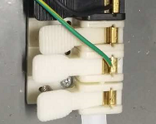 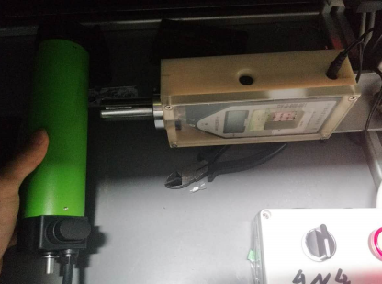 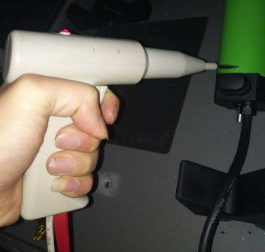 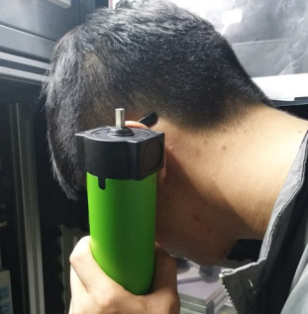

6.1.测试按钮功能---接线
测试中，“TEST”黄色指示灯亮
6.2.测试按钮功能---设置行程
测试结束，测试合格时，“PASS”绿色指示灯亮
6.3.测试按钮功能---验证行程
6.4.测试按钮功能---删除行程
测试结束，测试不合格时，“FAIL”红色指示灯亮，并伴有警报声音
RESET键
★测试不合格时设备红色指示灯亮，并伴有警报声音，按下“RESET”键重置设备
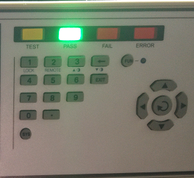 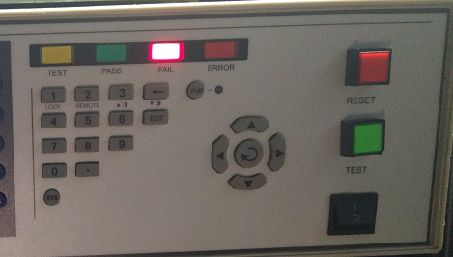

★此站测试前需确认电机是无行程的
电机的棕蓝黑线接入到测试盒中
在电机上预装上测试按钮，打开开关电机开始运行，在想要设行程的位置按下按钮，电机停止。再将开关反打，电机向另一边开始运行，在想要设另一边行程的位置按下按钮，电机停止
电机正反转能正常在设行程位置停止
1.在电机行程限位处按一下测试盒上的绿色按钮
2.测试盒上的红灯闪烁5次
3.让电机反转，在电机行程另一个限位处按一下测试盒上的绿色按钮
4.测试盒上的红灯闪烁5次，并伴有电机转动，表示行程已删除
★电机如要再次运行，需断电等待3秒后，可正常运行

